List1
Zabojnik za mešano embalažo - vrnitev ali zamenjava

Datum: |  |  |  | Datum naročila:
 |  |  |  | Odjemno mesto:
Ime in priimek:
Naslov stranke:
Telefon:
e-naslov:
 | RUMEN |  | obkroži
prostornina zabojnika: |  |  | 1100 L |  | 240L
Število oseb: |  | Opomba:
Začetek najema:
Konec najema:
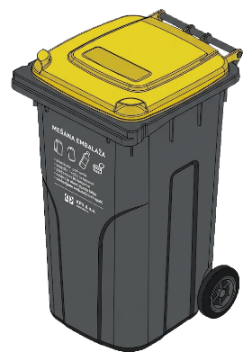
Opomba:
 |  |  | Ko zabojnika, ki ga imate v najemu, ne boste več potrebovali, pokličite na Javno podjetje Komunalno podjetje Vrhnika, d.o.o. na tel. št. 750 29 59 (Rožmanec) ali e mail: janez.rozmanec@kpv.si
Datum dostave stranki: |  |  |  | Voznik:
Podpis stranke
Datum odvoza od stranke: |  |  |  | Voznik:
Podpis stranke
Zabojnik izdal:
Datum:

Pripravil: |  |  |  | Direktor:
Janez Rožmanec |  |  |  | dr. Boštjan Aver

